상품제안서
면 30수 코마 라운드 티셔츠 (성인/아동) | 상품코드: F12933

 |  |  |  |  |  |  | 02-412-0044 | www.easy1.co.kr
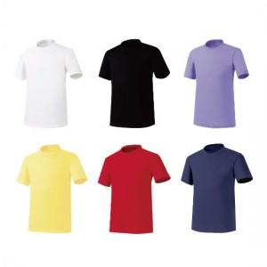

【상세/제작정보】

【인쇄/포장옵션】 | 실크, 풀칼라 / OPP(비닐)

【공급단가】 | 수량 | 100~ | 300~ | 500~ | 1,000~ | 3,000~
*VAT별도 | 단가 | 5,330원 | 5,240원 | 5,120원 | 4,920원 | 4,710원

【상품 URL】 | https://dev.easy1.co.kr:443/src/goods_detail.php?gdno=12933

